Hry bez hranic - náklady
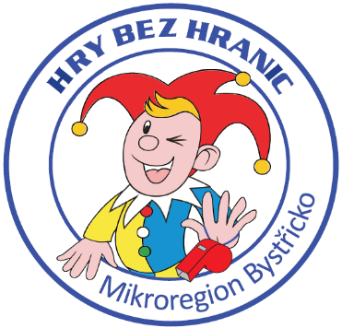
Hry bez hranic
Jednotlivé položky |  | 2019 | 2020 | 2021
Placky |  | 1,124 | 1,124 | 1,959
Trička a dárkové předměty |  | 24,422 | 35,100 | 33,454
Medaile |  | 521 | 408 | 360
Nový pohár, podstavec k putovnímu poháru, štítky na pohár |  | 0 | 977 | 0
Finanční příspěvek na občerstvení |  | 5,000 | 5,000 | 7,000
Jmenovky pro rozhodčí, fixy, fólie |  | 80 | 805 | 657
Hrníčky/ručníky |  | 4,647 | 10,588 | 12,433
Tašky |  | 0 | 0 | 3,327 | (500 ks)
Dorty |  | 1,750 | 1,980 | 1,832
Náklady na akci celkem |  | 37,544 | 55,982 | 61,022
Dotace KV (Jednorázové akce) |  |  | 14,000 | 17,000
Hrníčky/ručníky |  | 4,647 | 10,588 | 12,433 | přefakturace obcím (cca 829 Kč/obec)
Náklady MB |  | 32,897 | 31,394 | 31,589

 | Rozdíl | 195

